Plan1
CHAVES | CHAVES
O que são as Chaves dentro do contexto de Modelagem de Dados? | As Chaves dentro do contexto de Modelagem de Dados são colunas que podemos utilizar para identificar uma única linha ou um conjunto de linhas, ou seja, são Atributos únicos que usamos para identificar instâncias nas nossas Relações. As Chaves podem ser Únicas (Unique) ou Não-Únicas (Non-Unique), elas são Únicas quando são utilizadas para identificar 1 única linha que não terá valores repetidos, e são Não-Únicas quando há linhas onde os valores podem repetir.
Em que tipos podemos encontrar as nossas Chaves Únicas e Não-Únicas? | As Chaves Únicas podem ser encontradas nos seguintes tipos: - Candidata; - Primária; - Composta; - Surrogada; Enquanto as Chaves Não-Únicas só podem ser encontradas no formato "Chave-Estrangeira".
Qual a característica de uma Chave-Candidata? | Chave-Candidata: é aquela chave que tem potêncial para se tonar uma Chave-Primária, ela não é uma Chave-Primária, mas caso ocorra algum problema com a escolha da nossa Chave-Primária poderíamos utilizar a Chave-Candidata para ser a nossa próxima Chave-Primária. As Chave-Candidatas são aquelas que seguem o mesmo padrão de uma Chave-Primária: contém valores únicos que podem identificar uma instância. Assim que estamos elaborando o nosso Modelo Conceitual, seria bom já identificarmos quais atributos poderiam servir como Chave-Candidatas.
Qual a característica de uma Chave-Primária? | Chave-Primária: é aquela chave que vai servir como identificador único de um registro (instância) dentro de uma tabela. Nas Chaves-Primárias o valor nunca pode se repetir ou possuír a possibilidade de ter um valor "nulo". Ela é comumente conhecida como PK do Inglês Primary Key (Chave-Primária). Geralmente as Chaves-Primárias também são designadas como a Chave-Estrangeira para a conexão entre Tabelas.
Que regras devem ser seguidas para a criação de Chave-Primárias? | As regras para a criação de Chave-Primárias são: - Devem ser escolhidas a partir de um atributo imutável para a tabela; - Os valores nunca podem ser "nulos", se houver dados naquela linha, obrigatóriamente deverão haver valores no campo em que a Chave-Primária estiver; - Os valores jamais poderão ser duplicados; - Deve ser "impossível" alterar o valor de uma chave primária; - Devem ser curtas, chaves primárias com valores muito longos podem ocasionar erros de digitação;
Qual a característica de uma Chave-Composta? | Chave-Composta: é uma chave onde possuímos mais de um atributo (coluna) mesclado em um único atributo, ou seja uma Chave-Composta por 2 atributos ou mais. Isso geralmente acontece quando possuímos um Banco de Dados onde é impossível extrair um atributo com valores únicos, os atributos vão se repetir em algum momento. Para evitar usar alguns desses atributos repetitivos como Chave-Primária, criamos uma Chave-Composta e atribuímos a ela a função de Chave-Primária.
Qual a característica de uma Chave-Surrogada? | Chave-Surrogada: uma chave surrogada, ou seja, substituta, é uma chave que utiliza um valor inventado (geralmente pelo desenvolvedor) quando não existe nenhum atributo que possa ser utilizado como Chave-Primária, cria-se uma coluna com numerações ou símbolos que podem ser usados para identificar uma linha em particular. Geralmente as Chave-Surrogadas ficam escondidas, somente os desenvolvedores conseguem vê-las, por que os seus valores não possuem nenhuma significância para os clientes.
Qual a característica de uma Chave-Estrangeira? | Chave-Estrangeira: é a chave que trabalha em conjunto com a Chave-Primária de uma tabela da qual desejamos ter um relacionamento. Por exemplo um Banco de Dados e uma Biblioteca, onde temos as Entidades "Livro" e "Autores", para criarmos um relacionamento que conecte os livros aos autores precisamos de ter um atributo "Autor" na Entidade "Livro", esse atributo servirá como Chave-Primária. Enquanto na Entidade "Autor", teremos algum atributo que servirá como Chave-Estrangeira, como "Nome" por exemplo, essa chave será a responsável pelo relacionamento entre as duas Tabelas. A Chave-Estrangeira também é conhecida como FK ou Foreign Key (Chave-Estrangeira)
Que regras devem ser seguidas para a criação de Chave-Estrangeiras? | As regras para a criação de Chave-Estrangeiras são: - Devem ser criadas a partir de atributos que sejam "ponteiros lógicos", ou seja, valores que possam apontar de uma tabela para outra, estabelecendo um relacionamento; - O valor existente dentro do campo de uma Chave-Estrangeira deve ser o mesmo do atributo na Chave-Primária na outra Tabela. (Pode ser um valor "null" também em alguns casos); - A Chave-Estrangeira não precisa referenciar obrigatóriamente a uma Chave-Primária, ela pode referenciar a qualquer outra coluna de Chave-Única;
Ilustre o uso de Chave-Primárias e Chave-Estrangeiras | 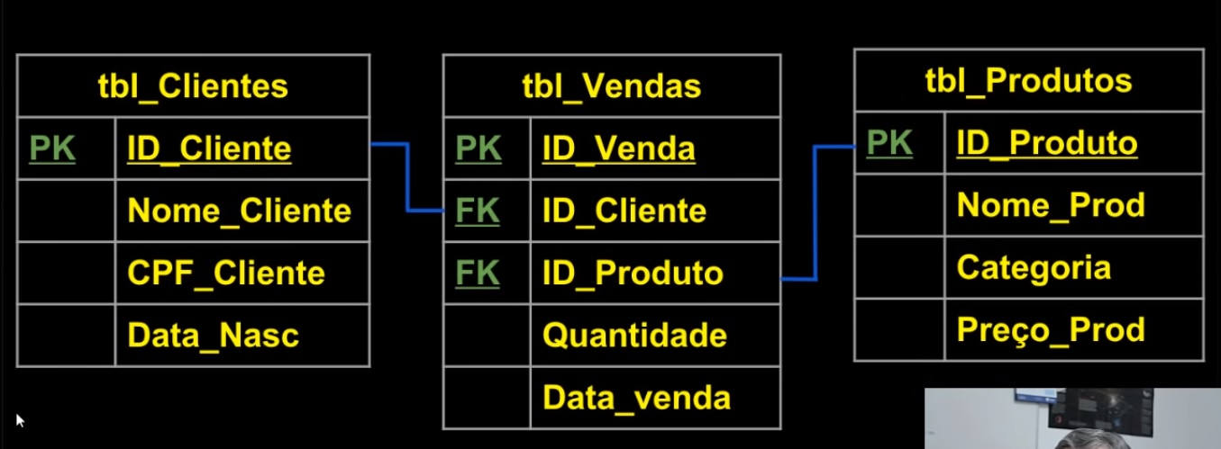
CHAVES | CHAVES
O que é o conceito de Domínio dentro da Modelagem de Dados? | Um Domínio se refere a área de abrangência que um determinado elemento dentro da área de tecnologia tem. Por exemplo, uma tabela inteira é o domínio de uma Entidade, já que tudo dentro da tabela pertence a Entidade. Quando falamos de Chaves, tudo o que tiver dentro da coluna da Chave faz parte do domínio da Chave. Porém, o domínio vai além de apenas limitar a área de abrangência de um elemento, o domínio também se refere as características dessa área, dentro de modelagem de dados, podemos destacar pelo menos 2 caracteríticas dos domínios: Tamanho e Tipo de Dados; - Tamanho: em número de caracteres; - Tipo de Dados: em formato de dados, por exemplo: caractere, número, string e etc;
Ilustre a adequação de domínios sobre os atributos | 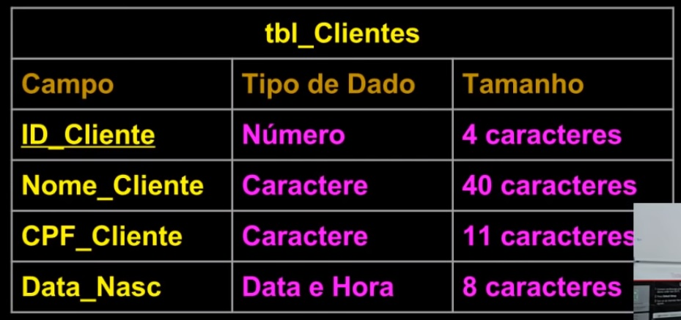
Qual a importância de possuir um campo de Chave-Unique além da Chave-Primária? | É importante para manter a consistência das informações do Banco. Por exemplo, imagine que temos uma tabela de funcionários onde, além de possuirmos um campo de atributo Chave-Primária com código de cada um dos funcionários e ainda por cima possuirmos um campo para o CPF de cada um dos funcionários. Isso iria nos ajudar a garantir a integridade das informações.
Ilustre uma Tabela que utiliza Chave Primária e Chave-Unique

